學生成績
學號 | 學生姓名 | 第一次 | 第二次 | 第三次 | 三取二高分平均 | 總分 | 排名RANK | PR值 EXC | PR值 INC | 錄取 IF | 錄取(J+K) | COUNTIFS、AVERAGEIFS
8783001 | 王清峰 | 94 | 67 | 96 |  | 257 |  |  |  |  |  | 人數統計 |  |  | 第一次 | 第二次 | 第三次 | 學習重點
8783002 | 莊慧玲 | 97 | 71 | 52 |  | 220 |  |  |  |  |  | <60人數 |  |  |  |  |  | * | LARGE、SMALL |  |  | * | 檔案/選項/增益集
8783003 | 陳偉忠 | 69 | 64 | 58 |  | 191 |  |  |  |  |  | >=80人數 |  |  |  |  |  | * | PERCENTILE 傳回範圍中第K個百分比的數值
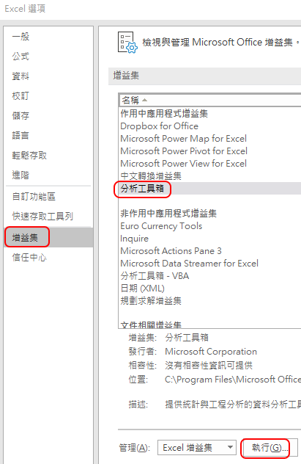
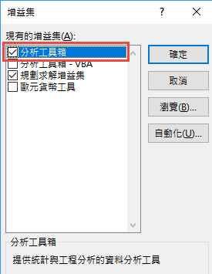
8783004 | 陳建志 | 56 | 70 | 66 |  | 192 |  |  |  |  |  | >=平均人數 |  |  |  |  |  | * | PERCENTRANK.EXC(不含0,1) 傳回範圍中某的數值百分比值
8783005 | 陳國清 | 81 | 89 | 56 |  | 226 |  |  |  |  |  | 80-89之間人數 |  |  |  |  |  |  | PERCENTRANK.INC(含0,1)
8783006 | 林士璁 | 58 | 67 | 63 |  | 188 |  |  |  |  |  |  |  |  |  | 答案： |  |  | 可用於計算成績分布方法有：
8783007 | 林宸佑 | 96 | 100 | 81 |  | 277 |  |  |  |  |  | 前三總分平均數 |  |  |  |  |  | 1 | COUNTIFS
8783008 | 萬衛華 | 50 | 93 | 72 |  | 215 |  |  |  |  |  | 前20%的總分平均 |  |  |  |  |  | 2 | FREQUENCY
8783009 | 林建宏 | 84 | 89 | 91 |  | 264 |  |  |  |  |  |  |  |  |  |  |  | 3 | 資料/分析/資料分析/直方圖(檔案/選項/增益集/執行)
=IF(J2>0.9,"錄取","")
將 j2 改成
PERCENTRANK.INC($G$2:$G$41,G2)
8783010 | 林向宏 | 77 | 84 | 89 |  | 250 |  |  |  |  |  | FREQUENCY(計算第一次成績) |  |  |  |  | 使用COUNTIFS | 4 | 樞紐分析表
8783011 | 黃士哲 | 65 | 52 | 68 |  | 185 |  |  |  |  |  |  | 組距 | 個數 |  |  | 0
8783012 | 林毓倫 | 72 | 68 | 84 |  | 224 |  |  |  |  |  | <= | 59 |  |  |  | 59 |  | PERCENTIL的差異
8783013 | 林宏諭 | 85 | 58 | 59 |  | 202 |  |  |  |  |  | 60~ | 69 |  |  |  | 69 |  | K(百分位數) | EXC | INC
8783014 | 黃炳璁 | 87 | 52 | 65 |  | 204 |  |  |  |  |  | 70~ | 79 |  |  |  | 79 |  | 0% | #NUM! | 172
8783015 | 黃冠儒 | 91 | 66 | 66 |  | 223 |  |  |  |  |  | 80~ | 89 |  |  |  | 89 |  | 10% | 186.2 | 187.8
8783016 | 王秀惠 | 71 | 67 | 69 |  | 207 |  |  |  |  |  | 90~ | 99 |  |  |  | 99 |  | 20% | 195.6 | 200.4
8783017 | 吳宜真 | 85 | 88 | 100 |  | 273 |  |  |  |  |  |  | 100 |  |  |  | 100 |  | 30% | 204.9 | 206.1
8783018 | 林毓修 | 94 | 74 | 81 |  | 249 |  |  |  |  |  |  |  |  |  |  |  |  | 40% | 215 | 215
8783019 | 陳玉玲 | 92 | 51 | 85 |  | 228 |  |  |  |  |  | FREQUENCY(data_array, bins_array) |  |  |  |  |  |  | 50% | 221.5 | 221.5
8883160 | 李琬茹 | 89 | 59 | 94 |  | 242 |  |  |  |  |  |  |  | 資料 | , 組距 |  |  |  | 60% | 230.4 | 229.6
8883181 | 林宸旭 | 78 | 80 | 59 |  | 217 |  |  |  |  |  | 完成FREQUENCY步驟 |  |  |  |  |  |  | 70% | 240.5 | 238.5
8883217 | 陳友敬 | 61 | 55 | 59 |  | 175 |  |  |  |  |  | 1 | 輸入組距 |  |  |  |  |  | 80% | 248.8 | 248.2
8983121 | 謝月嫥 | 58 | 59 | 55 |  | 172 |  |  |  |  |  | 2 | 完成第一個公式 |  |  |  |  |  | 90% | 263.9 | 263.1
8983122 | 鄧綺萍 | 87 | 99 | 49 |  | 235 |  |  |  |  |  | 3 | 選取與組距範圍一樣大小的範圍後，進入編輯模式(按F2) |  |  |  |  |  | 100% | #NUM! | 277
8983123 | 林仁益 | 97 | 94 | 80 |  | 271 |  |  |  |  |  | 4 | 按 CTRL+Shift+Ente (陣列函數)
8983124 | 郭美美 | 73 | 74 | 98 |  | 245
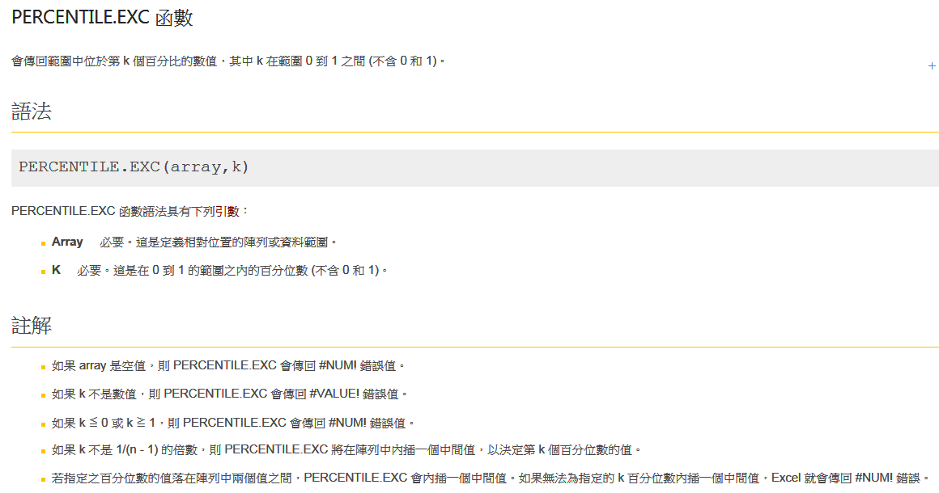
8983125 | 柳伊湄 | 94 | 49 | 89 |  | 232
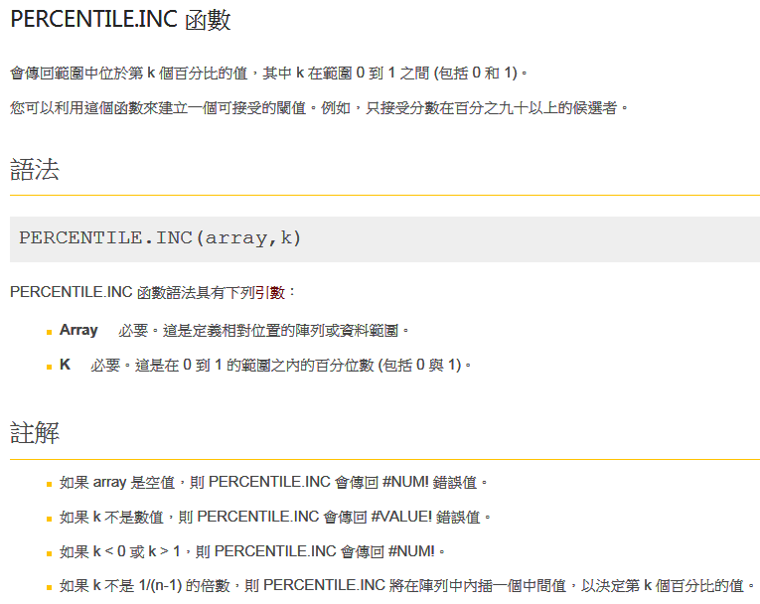
8983126 | 張國威 | 83 | 70 | 83 |  | 236
8983127 | 林黛慧 | 52 | 86 | 72 |  | 210
8983128 | 簡文秀 | 50 | 89 | 70 |  | 209
8983130 | 顏慎樂 | 69 | 100 | 94 |  | 263
8983132 | 許耀豪 | 81 | 85 | 71 |  | 237
8983135 | 劉齊光 | 49 | 53 | 92 |  | 194
8983136 | 熊漢琳 | 68 | 58 | 94 |  | 220
8983137 | 卲裴莉 | 97 | 77 | 74 |  | 248
8983138 | 黃柏誠 | 63 | 61 | 80 |  | 204
8983140 | 吳佩倩 | 97 | 68 | 83 |  | 248
8983141 | 吳若權 | 49 | 69 | 68 |  | 186
8983142 | 林麗芬 | 51 | 86 | 66 |  | 203
8983143 | 黃金印 | 93 | 56 | 66 |  | 215

HLOOKUP
三次檢定成績 |  |  |  |  |  |  |  |  |  |  | IF vs VLOOKUP |  |  |  |  | 等級(相等或小於它的最大值)
學號 | A73371 | A73373 | A73375 | A73377 | A733879 | A73381 | A73382 | A73383 | A73384 |  | 學號 | 姓名 | 中文輸入 | 文書處理 | 平均 | IF | IFS | VLOOKUP |  | 分數 | 等級
學生姓名 | 陳偉忠 | 林向宏 | 萬衛華 | 陳國清 | 陳建志 | 黃士哲 | 謝月嫥 | 黃冠儒 | 林建宏 |  | 833001 | 林宸旭 | 66 | 65 | 65.5 | D | D | D |  | 0 | F
第一次 | 94 | 97 | 69 | 56 | 81 | 58 | 96 | 50 | 84 |  | 833002 | 陳偉忠 | 82 | 94 | 88.0 | B | B | B |  | 60 | D | >=60
第二次 | 67 | 71 | 64 | 70 | 89 | 67 | 100 | 93 | 89 |  | 833003 | 黃柏誠 | 45 | 60 | 52.5 | F | F | F |  | 70 | C | >=70
第三次 | 96 | 52 | 58 | 66 | 56 | 63 | 81 | 72 | 91 |  | 833004 | 林宸佑 | 95 | 87 | 91.0 | A | A | A |  | 80 | B | >=80
 |  |  |  |  |  |  |  |  |  |  | 833005 | 陳玉玲 | 97 | 63 | 80.0 | B | B | B |  | 90 | A | >=90
 |  |  |  |  |  |  |  |  |  |  | 833006 | 黃冠儒 | 81 | 63 | 72.0 | C | C | C
 |  | HLOOKUP |  |  |  |  |  |  |  |  | 833007 | 王秀惠 | 68 | 84 | 76.0 | C | C | C
 |  | 輸入學號 | A73371 |  |  |  |  |  |  |  | 833008 | 陳國清 | 70 | 64 | 67.0 | D | D | D
 |  |  | 一般 | 進階 |  | 練習 |  |  |  |  | 833009 | 林碧梅 | 71 | 40 | 55.5 | F | F | F
 |  | 學生姓名 |  |  |  |  |  |  |  |  | 833010 | 萬衛華 | 82 | 94 | 88.0 | B | B | B
 |  | 第一次 |  |  |  |  |  |  |  |  | 833011 | 林宏諭 | 92 | 90 | 91.0 | A | A | A |  |  | VLOOKUP
 |  | 第二次 |  |  |  |  |  |  |  |  | 833012 | 林建宏 | 51 | 62 | 56.5 | F | F | F |  |  | 找完全相同的
 |  | 第三次 |  |  |  |  |  |  |  |  | 833013 | 謝幸安 | 88 | 68 | 78.0 | C | C | C |  |  | 姓名 | 平均
 |  | 總分 | 0 | =SUM(D13:D15) |  |  |  |  |  |  | 833014 | 林毓倫 | 55 | 99 | 77.0 | C | C | C |  | 陳偉忠 | 88 | =IFERROR(VLOOKUP(U16,$M$3:$P$16,4,FALSE),"")

 |  |  | 一般 | HLOOKUP($D$10,$B$2:$J$6,2,FALSE)
 |  |  | 進階 | IFERROR(HLOOKUP($D$10,$B$2:$J$6,ROW(B2),FALSE),"")
學習重點 |  |  |  |  |  |  |  |  |  |  | LOOKUP
* | HLOOKUP | 資料由左往右尋找 |  |  |  |  |  |  |  |  | 學號 | 833003
* | LOOKUP | 查詢資料不在Table的第一列(欄)時 |  |  |  |  |  |  |  |  | 姓名 | 林宸旭 | =LOOKUP(M21,U23:U30,T23:T30) |  |  |  |  |  | 姓名 | 學號 | 中文輸入 | 文書處理
* | 資料/資料驗證/清單 |  |  |  |  |  |  |  |  |  |  |  |  |  |  |  |  |  | 林宸旭 | 833002 | 66 | 65
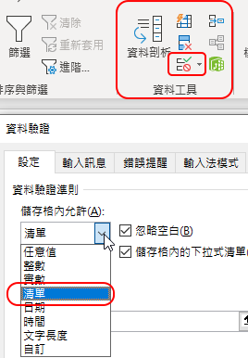
 |  |  |  |  |  |  |  |  |  |  |  |  |  |  |  |  |  |  | 陳偉忠 | 833004 | 82 | 94
 |  |  |  |  |  |  |  |  |  | * | 重要事項 lookup_vector 中的值必須以遞增順序排列 |  |  |  |  |  |  |  | 黃柏誠 | 833006 | 45 | 60
 |  |  |  |  |  |  |  |  |  | * | 若無法找到完全相符的值，將以不大·於·它的最大值取代 |  |  |  |  |  |  |  | 林宸佑 | 833008 | 95 | 87
 |  |  |  |  |  |  |  |  |  |  |  |  |  |  |  |  |  |  | 陳玉玲 | 833010 | 97 | 63
 |  |  |  |  |  |  |  |  |  |  |  |  |  |  |  |  |  |  | 黃冠儒 | 833012 | 81 | 63
 |  |  |  |  |  |  |  |  |  |  | 進階 CHOOSE + VLOOKUP |  |  |  |  |  |  |  | 王秀惠 | 833014 | 68 | 84
 |  |  |  |  |  |  |  |  |  |  | 學號 | 833003 |  |  |  |  |  |  | 陳國清 | 833016 | 70 | 64
 |  |  |  |  |  |  |  |  |  |  | 姓名 | 沒這學號 | =IFERROR(VLOOKUP(M30,CHOOSE({2,1},T23:T30,U23:U30),2,FALSE),"沒這學號")
 |  |  |  |  |  |  |  |  |  | * | CHOOSE({2,1},T23:T30,U23:U30) 將U欄與T欄陣列對調

PMT
年利率： | 2.18%
貸款金額： | $2,500,000
貸款期限(年)： | 20
每月償付的本金與利息： | $12,861.3 | =PMT(B1/12,B3*12,-B2) | PMT(利率，總期數、現值、未來值，型態)

第 n 期： | 200
所支付的本金為： | $11,939.0 | =PPMT(B1/12,B6,B3*12,-B2) | PPMT(利率，期別，總期數、現值、未來值，型態)
所支付的利息為： | $922.3 | =IPMT(B1/12,B6,B3*12,-B2)
所支付的本金與利息合計： | $12,861.3 | =B7+B8 | PMT=PPMT+IMPT

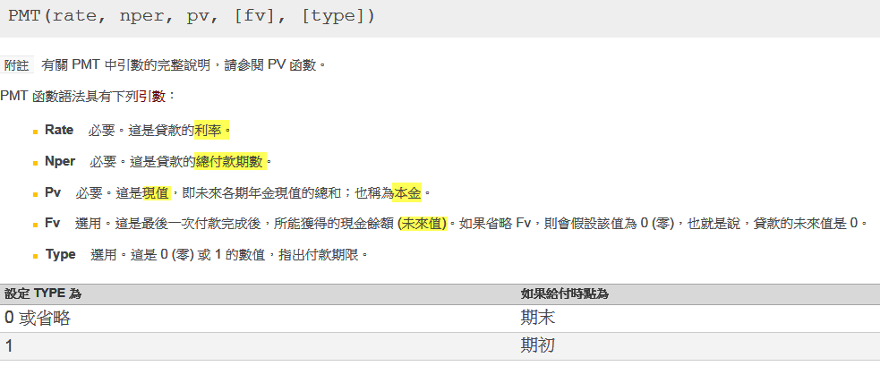

 |  |  |  | 未來值範例
 |  |  |  | $8,319.64 | 以B欄的條件，每月存多少錢，20年
 |  |  |  |  | 後可存得2500000

